예산계획서 입력_예시
시민아이디어지원사업 풀씨 12기 활동 정산보고서

팀명 |  | 안심이 |  | 대표자
활동명 |  | 안심이 모두를 : 위한 재난 안전 데이터
예산계획서 ※ 지원 당시 또는 승인된 예산변경계획서 |  |  |  |  | 예산계획서 입력 예시드립니다. 참고 부탁드립니다. (세목과 세세목이 동일한 경우 세세목만 입력하셔도 됩니다.)
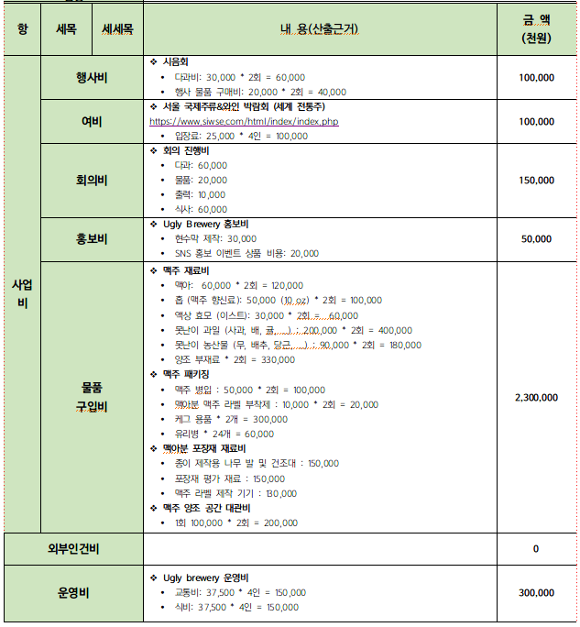
구분 |  |  | 내용 | 금 액(원)
항 | 세목 | 세세목
사업비 | 행사 | 시민워크숍 | 식사 및 다과 15,000 x 3회 x 10인 = 450,000원 | 450,000
 | 행사 | 전문가 간담회 | 발제비 및 회의 수당 100,000 x 5회 = 500,000원 | 500,000
 | 데이터 수집 | 인터뷰 | 설문조사 5,000 x 240인 = 1,200,000원 개별 인터뷰 비용 12인 x 100,000 = 1,200,000원 *사유서 제출로 예산 세부 내역 변경함. | 1,200,000
 | 홍보비 | 웹사이트 | 웹사이트 디자인 500,000 x 1식 = 500,000원 | 500,000
 | 홍보비 | 홍보물 | SNS 홍보물 및 발표 자료 디자인 310,000 x 1식 = 350,000원 | 350,000
 | 이자 | 이자
 | 세금 | 세금
 |  | 수입 | 소 계 | 3,000,000
 | 수입 | 합 계 |  | 3,000,000
* 첨부서류 : 활동비 통장거래내역 1부, 90만원 이상 항목의 견적서 활동비 사용기준표에 의하여 위와 같이 활동비 사용내역을 보고합니다. 2025 년 10월 12일 팀명 또는 개인 : 안심이 (인) (재)숲과나눔 이사장 귀하

 |  |  | 이자
 |  |  | 캐시백
 |  |  | 활동비

